상품제안서
26년 유스토리 담담한글 탁상달력 트윈링(250x190) | 상품코드: S43788

 |  |  |  |  |  |  | 02-713-8555 | www.synergygift.co.kr
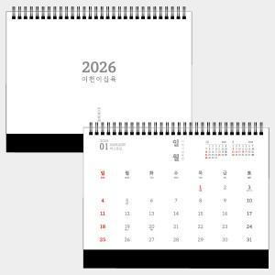 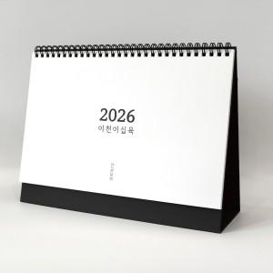

【상세/제작정보】

【인쇄/포장옵션】 | 금박, 은박 / 무지종이 봉투

【공급단가】 | 수량 | 100~ | 300~ | 500~ | 1,000~ | 3,000~
*VAT별도 | 트윈링 | 3,270원 | 3,170원 | 3,120원 | 3,070원 | 3,000원

【상품 URL】 | https://www.synergygift.co.kr:443/src/goods_detail.php?gdno=43788

